1. 숨은관광지
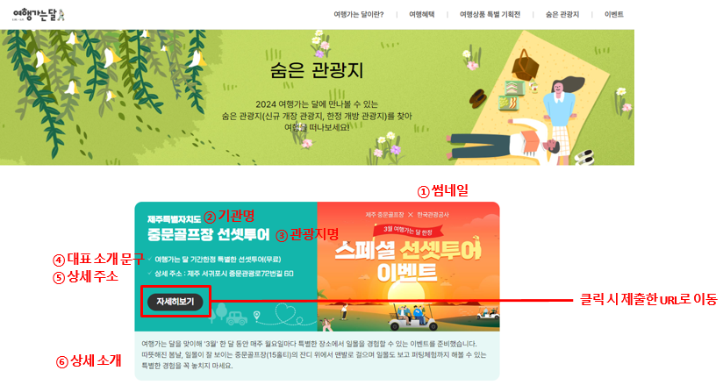
[숨은관광지] 여행가는 달(10.1.~11.30.)
※ 양식 작성방법 1. 양식 하단 여행가는 달 홍보페이지 숨은관광지 표출 예시 이미지 참고 * 디자인 및 게시형태 등은 변경될 수 있음 2. 숨은관광지 구분(F열): 한정개방 관광지/신규개장 관광지/지역특화 관광지 중 택 1 필수(드롭다운 박스로 선택 가능) 3. 관광지 상세 소개(H열): 홈페이지에 표출되는 문구로, 반드시 한정개방/신규개장/지역특화 등에 대한 내용이 포함되어야 함 ※ 기타사항 1. 해시태그(L열): 해시태그 검색 시 콘텐츠 노출 예정. 미작성 시 공사에서 임의로 키워드를 설정해 태그를 연결해 둘 수 있음 2. 썸네일/기관 로고 제출 확인(O-P열): 썸네일은 가로형 고화소 원본 파일로 1부 별도 제출 필요(가로 600px, 세로 400px 권장), 첨부 후 제출 확인 란에 "O" 표시 / 캠페인 협업 기관 소개를 위해 "기관 로고" 별첨 필요
NO | 광역지자체 (광역시/도) | 기초지자체 (시/군/구) | 기관명 | 숨은관광지 구분 (택 1) | 관광지명(20자 내외) | 관광지 소개 문구 (250자 내외) * 너무 길 경우 임의로 삭제/편집될 수 있습니다. * 명료하게 작성 부탁드립니다. | 개방기간/개방일자 | 연결 URL(필수) * 숨은관광지 정보를 알 수 있는 상세 페이지 URL 제출 | 상세주소 * 지번/도로명 주소 작성 | 해시태그 (2개) | 고객응대 담당 문의처 (홈페이지 등재용) | 제출 기관 문의처 (관리용) | 썸네일 제출 확인 | 기관로고(CI) 제출 확인
(예시) |  |  | 남원시 | 한정개방 | 광한루원(누각) | <춘향전>의 배경이자 보물 281호로 지정된 한국의 대표적인 전통 누각 한정개방 | 10.1~10.31 | 상세페이지 URL 기재 | 전북 남원시 요천로 1447 | #광한루원 #광한루누각 | 000-0000-0000 | 00시 00과 00주무관 | O | O
1
2
3
4

<(참고) 여행가는 달 홍보페이지 '숨은관광지' 표출 예시>

